Kwantificatie
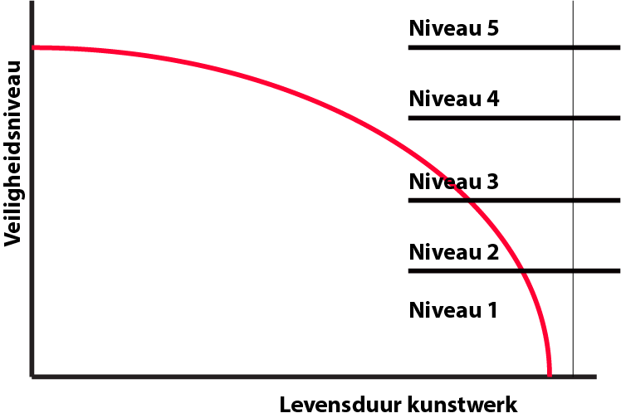
Aandachtspunt | Oorzaak
Risico niveau brug | Het risico niveau van de brug wordt bepaald aan de hand van de grafiek. Er wordt een schatting gemaakt van de staat van het kunstwerk en hierbij hoort een risiconiveau. |  |  |  |  | Risico niveau; 'Bepalen type onderhoud'
Kenmerkende schade | De kenmerkende schade is de schade die hoord bij het voorkomende probleem. De kenmerkende schades zijn in de handleiding uitgebreid beschreven.
Esthetica | Heeft invloed op het uiterlijk van het kunstwerk. Mogelijke problemen zijn: Vervorming; Zichtbare scheuren; Uitbloeiingen; Betonkleur of de Vlakheid van de beton.
Mechanisch | De mechanische eigenschappen zijn voornamelijk constructief. De constructie moet voldoen aan bepaalde belastingseisen, deze zijn afhankelijk van: Treksterkte wapening; Druksterkte beton en de vermoeiingsgevoeligheid.

Score | Esthetica | Mechanisch | Kenmerkende schade
Waarde % | 33.3% | 100.0% | (Zie Handleiding)
0 | Geen invloed op esthetische eigenschappen | Geen invloed op de constructie van het kunstwerk | Geen kenmerkend probleem in kunstwerk
1 | Nauwelijks invloed op esthetische eigenschappen | Mechanische schade is de komende periode nog niet verwacht | Beginnende schade. Meer schade verwacht.
2 | Kleine invloed op esthetische eigenschappen | Mechanische schade is tverwacht. | Nadert bruikbaarheidsgrenstoestand in constructie
3 | Invloed op esthetische eigenschappen | De constructie wordt mechanisch aangetast | Bruikbaarheidsgrenstoestand bereikt in constructie

Criteria | Omschrijving
Esthetica | Wat doet de maatregel met de uitstraling van het kunstwerk. Het kan zo zijn dat het kunstwerk na het nemen van maatregelen weet terug op zijn oorspronkelijke waarde is, of dat het eigenlijk minder mooi is maar constructief wel een goede waarde heeft.
Kosten | De kosten van een maatregel moeten bekeken worden op life-cycle basis. Of de maatregel goedkoper is dan de andere maatregelen of zelfs dan nieuwbouw wordt geschat.
Uitvoering | Kost de maatregel veel tjid en verkeersmaatregelen, dan kan het wel eens negatief zijn voor de doorstroming van het verkeer. Over het algemeen wil de opdrachtgever zo min mogelijk hinder.
Levensduur verlenging | De werkelijke opbrengst van de maatregel is de levensduur verlenging. Hier kan worden gekeken of de maatregel voldoet aan de gewenste levensduurverlenging.
Kans op herhaling probleem | De heoveelheid kans dat het probleem terugkomt.

Score | Esthetica | Kosten | Uitvoering | Levensduur verlenging | Kans op herhaling probleem
Waarde % | 25.0% | 75.0% | 50.0% | 100.0% | 50.0%
0 | Maatregel verbeterd de uitstraling van het kunstwerk | Geen kosten | Kost geen tijd en werkzaamheden | Geen levensduur verlenging | Geen kans op herhaling
1 | Maatregel brengt de constructie terug in zijn waarde | Lage kosten | Kost weinig tijd en werkzaamheden | > 10 jaar verlenging | Kleine kans op herhaling <10%
2 | Maatregel zichtbaar beter dan het was, maar niet tot oorspronkelijke waarde teruggebracht | Kosten | Kost wel tijd en werkzaamheden | 5 - 10 jaar verlenging | Kast op herhaling 10-50%
3 | Maatregel heeft negatieve invloed op esthetische waarde van het kunstwerk. | Hoge kosten | Kost veel tijd en werkzaamheden | < 5 jaar verlenging | Kans op herhaling >50%

